Calcul seuil
COUPE THEORIQUE | Légende : | Remplissage automatique
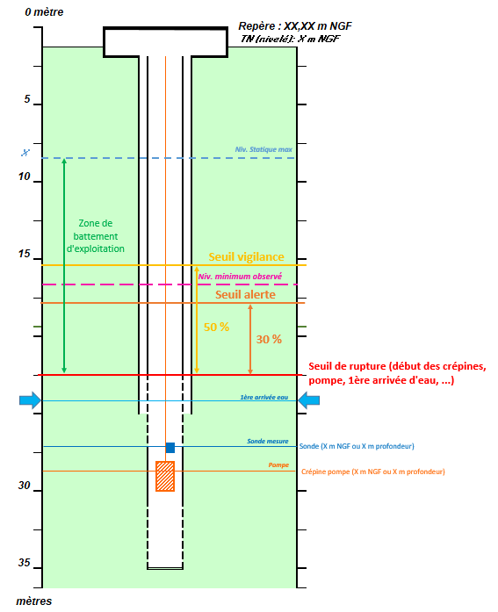
 |  | Calcul automatique des seuils
 |  |  |  | Pourcentage de remplissage | Profondeur par rapport au sol (en m) | Altitude (m NGF) | Hauteur d'eau (m au-dessus de la sonde)
 |  | Niveau statique maximum | Automatique |  | 0.00 | NR | NR
 |  | Seuil de rupture | Automatique | 0% | 0.00 | NR | NR
 |  | Hauteur de la zone de battement d'exploitation | Automatique |  | 0.00
100 %
 |  | Seuil d'alerte | Automatique | 30% | 0.00 | #VALUE! | NR
 |  | Seuil de vigilance | Automatique | 50% | 0.00 | #VALUE! | NR
 |  | Niveau dynamique actuel | A renseigner
 |  | Taux de remplissage actuel | Automatique | NR

 |  | Autre calcul des seuils

0 %
 |  | Possibilité d'indiquer un seuil de rupture différent si le niveau dynamique minimum admissible calculé ne semble pas pertinent
 |  | Possibilité d'indiquer des % de remplissage différents pour fixer les seuils de vigilance et d'alerte

 |  |  |  | Pourcentage de remplissage | Profondeur par rapport au sol (en m) | Altitude (m NGF) | Hauteur d'eau (m au-dessus de la sonde)
 |  | Niveau statique maximum | Automatique |  | 0.00 | NR | NR
 |  | Seuil de rupture | A renseigner | 0% |  | NR | NR
 |  | Hauteur de la zone de battement d'exploitation | Automatique |  | 0.00
 |  | Seuil d'alerte | % à renseigner | 0% | 0.00 | #VALUE! | NR
 |  | Seuil de vigilance | % à renseigner | 0% | 0.00 | #VALUE! | NR
 |  | Niveau dynamique actuel | A renseigner
 |  | Taux de remplissage actuel | Automatique | NR

